pycharmブランチ切り替えの仕様について
ブランチAでファイルを削除。

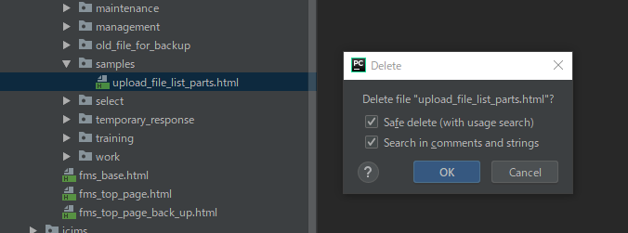

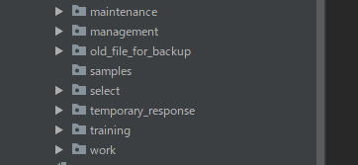

ローカルチェンジとなる。
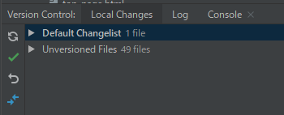

commitしなければローカルチェンジ状態なので、どのブランチでもファイルは削除されたまま。

commitを行うとブランチAではファイルは削除されているが、
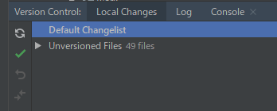

ブランチBでは、ファイルは削除されていない。

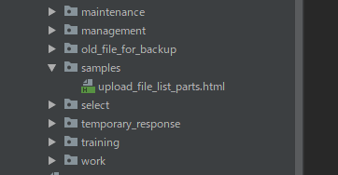

上記は作業場所の物理フォルダでも反映する。

